NOTAS ANEXO X
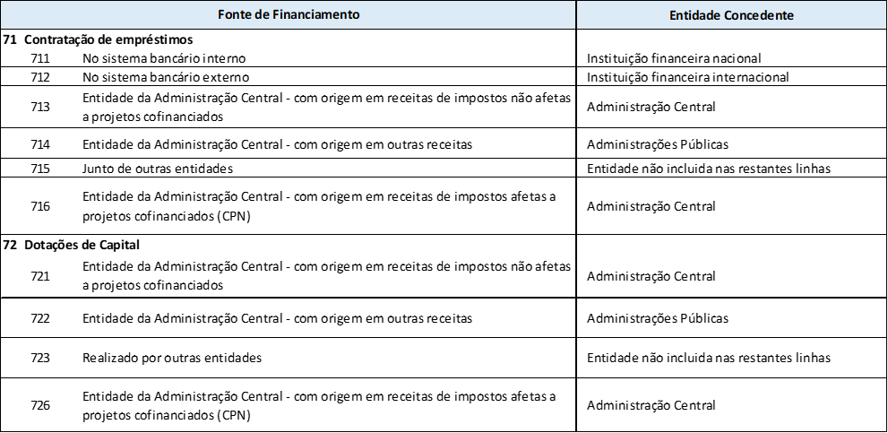
 |  |  |  |  | ◀ Índice
Nota explicativa ao Anexo X Tabela de Fontes de Financiamento

Nas notas abaixo alerta-se para a necessidade da correta utilização de alguns códigos de FF, pelo que se recomenda a sua leitura atenta:

Plano de Resiliência e Recuperação

As fontes de financiamento a utilizar exclusivamente no âmbito do Plano de Recuperação e Resiliência (PRR):

Subvenções |  |  |  | Notas explicativas
31H - Transferências de RI entre organismos - PRR - Reembolsos IVA |  |  |  | Para relevação dos reembolsos de IVA, no âmbito do procedimento definido no artigo 16.º do DL n.º 53-B/2021.
31J - Saldos de Transferências de RI entre organismos - PRR - Reembolsos IVA (A) |  |  |  | Para relevação dos saldos de gerência que resultem de projetos PRR, financiados por receitas de impostos
332 - Financiamento Nacional por conta de PRR (A) |  |  |  | Devem ser incluídos os valores de receitas de impostos que serão utilizados para cobertura de despesa no âmbito de contratualizações PRR, enquanto adiantamento por conta de verbas PRR que serão recebidas em momento posterior.
483 - Plano de Recuperação e Resiliência - Subvenções |  |  |  | Deve refletir os fluxos no âmbito de projetos PRR, financiados por subvenções, com exceção dos valores relativos ao eventual IVA suportado.
484 - Plano de Recuperação e Resiliência - Subvenções - IVA |  |  |  | Deve refletir os fluxos no âmbito de projetos PRR, financiados por subvenções, apenas dos valores relativos ao eventual IVA suportado.
48A - Saldos de Plano de Recuperação e Resiliência - Subvenções (A) |  |  |  | Apenas aplicável a saldos de PRR-Subvenções (FF483 e 484) que resultem do registo de operações de receita e despesas extraorçamentais
48B - Saldos de Plano de Recuperação e Resiliência - Empréstimos |  |  |  | Aplicável a fluxos financeiros (transferências) associados a projetos no âmbito do PRR, com origem em entidades não inseridas na Administração Central. Implica, sempre, que tenha ocorrido previa relevação orçamental nas FF 483/484 de fluxos financeiros (transferências) destinados a entidades não inseridas na Administração Central.
492 - Plano de Recuperação e Resiliência (Subvenções) por conta de Fundos Nacionais (A) |  |  |  | Devem ser refletidas as verbas PRR cuja despesa foi previamente suportada pelas fontes de financiamento Nacional 332, 532 ou 552.
532 - Financiamento Nacional RP por conta de PRR (A) |  |  |  | Devem ser incluídos os valores de receita próprias que serão utilizados para cobertura de despesa no âmbito de contratualizações PRR, enquanto adiantamento por conta de verbas PRR que serão recebidas em momento posterior.
552 - Transferências de Financiamento Nacional por conta de PRR entre organismos (A) |  |  |  | Devem ser incluídas os valores de transferências de financiamento nacional obtidas de outros organismos da AC que serão utilizadas para cobertura de despesa no âmbito de contratualizações PRR, enquanto adiantamento por conta de verbas PRR que serão recebidas em momento posterior.

Empréstimos |  |  |  | Notas explicativas
31K - Transferências de RI - PRR - Empréstimos entre organismos |  |  |  | Deve refletir fluxos no âmbito de projetos PRR, financiados por subvenções, com prévio financiamento por empréstimos, com exceção dos valores relativos ao eventual IVA suportado.
31I - Transferências de RI - PRR - Empréstimos, por conta de Fundos Nacionais |  |  |  | Aplicável em situações particulares, que o financiamento obtido pelo Estado tem origem em empréstimos PRR, que ao ser atribuído aos beneficiários intermédios/finais assume a natureza de subvenção. Estão em causa fluxos destas subvenções que, em momento anterior, foram objeto de adiantamento por utilização de outra fonte de financiamento nacional.
31G - Transferências de RI - PRR - empréstimos, entre organismos - IVA |  |  |  | Deve refletir fluxos no âmbito de projetos PRR, financiados por subvenções, com prévio financiamento por empréstimos, apenas dos valores relativos ao eventual IVA suportado.
717 - Plano de Recuperação e Resiliência - Empréstimos |  |  |  | Deve refletir fluxos no âmbito de projetos PRR, financiados por subvenções, com prévio financiamento por empréstimos, com exceção dos valores relativos ao eventual IVA suportado.
718 - Saldos de Plano de Recuperação e Resiliência - Empréstimos (A) |  |  |  | Para relevação dos saldos de gerência que resultem de projetos PRR, financiados por empréstimos
719 - Plano de Recuperação e Resiliência - Empréstimos - IVA |  |  |  | Deve refletir fluxo no âmbito de projeto PRR, financiados por empréstimos, apenas dos valores relativos ao eventual IVA suportado.

Transferências para a administração regional provenientes dos subsectores da Segurança Social (SS), da Administração Local (AL), ou da Administração Regional (AR):

SS/AL/AR | >> | AC
Fundos Europeus |  | 400
Receitas próprias das entidades |  | 369/540

Transferências entre serviços ou organismos da Administração Regional
A FF a utilizar pelo recebedor depende da origem da receita no dador:

Serviço ou Organismo dador |  |  |  | Serviço ou Organismo beneficiário
Tipo de serviço |  | Origem das verbas |  | AC
AC |  | Receitas de Impostos | 311/313 (A)/316/317/318/350/370 | 317/318/319/359
 |  | Receitas Próprias | 510/514/520(A)/360 | 369/540
 |  | Fundos Europeus | 400 | 400

Utilização de financiamento nacional por conta de fundos europeus (A)

Momento da operação |  | AC
Realização de despesa com verbas nacionais |  | 330/530/550
Aplicação de fundos europeus reembolsados |  | 490

Notas:
(A) As fontes de financiamento a seguir identificadas devem apenas ser utilizadas durante a execução orçamental:
313, 31C, 31D, 31E, 31F, 31J, 31K, 330, 331, 332, 358, 368, 373, 374, 382, 385, 488, 48A, 48B, 48C, 490, 491, 492, 515, 521, 522, 523, 530, 531, 532, 550, 551, 552, 562, 718

Na FF 31K - "Saldos com origem em transferências afetas a projetos cofinanciados entre organismos", destina-se a acolher os saldos de RI com origem em transferências afetas a projetos cofinanciados entre organismos, designadamenmte no âmbito da FF359 - "Transferências de RI afetas a projetos cofinanciados entre organismos".

Na FF 511 – “Receita própria do ano - Com origem em receita de impostos proveniente do OE”, devem ser inscritas as receitas que embora sejam consideradas próprias, tenham como origem inicial receitas de impostos do Estado, bem como a despesa que visam financiar.

Na FF 512 - “Receita própria do ano - Com origem em reembolsos de beneficiários de Fundos Europeus”, devem ser inscritas as verbas que resultem do recebimento de reembolsos efetuados por beneficiários de apoios europeus atribuídos por entidades da administração regional e que, nos termos dos regulamentos vigentes, possam ser reutilizados para o mesmo fim, bem como a despesa que visam financiar.

O registo dos fluxos orçamentais/financeiros respeitantes a Fundos Internacionais é relevado no grupo de fonte de financiamento 560 –Fundos Internacionais, e nas fontes de financiamento criadas para este efeito: • FF561 – RP do ano - Fundos Internacionais • FF562 – Saldos de RP Transitados - Fundos Internacionais Entendem-se por Fundos Internacionais todos os apoios provenientes de organizações internacionais com exceção das verbas oriundas da União Europeia

Nas fontes 71x e 72x são inscritas as verbas com origem na contração de empréstimos e nas dotações de capital obtidas, bem como a despesa que visam financiar, desagregando-se consoante a entidade concedente, nos termos dos códigos constantes do Anexo X.

Fontes de financiamento de utilização exclusiva na execução
As fontes 3MA a 3MH, relativas ao adiantamento de verbas de fundos europeus por esforço nacional, são de utilização exclusiva na execução orçamental e não são utilizadas na preparação da proposta de orçamento para 2027.

Anexo XXIII-ODS_Instruções
ANEXO XXIII - Orçamento para os Objetivos de Desenvolvimento Sustentável Instruções |  | ◀ Índice

Objetivo: O presente questionário constitui-se como um instrumento de recolha de informação sobre a contribuição orçamental para os Objetivos de Desenvolvimento Sustentável (ODS). O objetivo principal é o mapeamento das intervenções, e respetiva orçamentação, que as entidades identificam como estando a concorrer para o cumprimento dos ODS da Agenda 2030 das Nações Unidas. Pretende-se igualmente recolher informação relativa ao orçamento com perspetiva de género e ao orçamento com impacto na política climática.

Estrutura do documento: O presente documento é composto por seis folhas de cálculo (excel) vulgarmente designadas por folhas: i) Folha "Instruções": onde consta a informação relativa ao objetivo deste documento, assim como instruções e regras de preenchimento do questionário a si conexo; ii) Folha "Questionário": onde consta uma tabela de preenchimento através da qual, 'linha-a-linha', deverão ser indicadas as intervenções que cada entidade identifica como contributivas para os ODS; iii) Folha "ODS e Metas ODS": onde constam, para auxilio aos respondentes, todos os 17 ODS e respectivas 169 metas. iv) Folha "Anexo XXIII-ODS_Pol. Clim -TA": onde constam as listas de àreas de atuação e tipologia de iniciativas que concorrem para a política climática. v) Folha "Anexo XXIII-ODS_Género": onde constam as notas de enquadramento à prespetiva de género. vi) Folha "Anexo XXIII-ODS Género Indic": onde constam a lista de indicadores de contexto da prespetiva de género No Livro de Anexos do ORAM 2027, a marcação climática, dos ODS e da perspetiva de género é feita exclusivamente no questionário, nos termos dos pontos 119 a 122 da Circular.
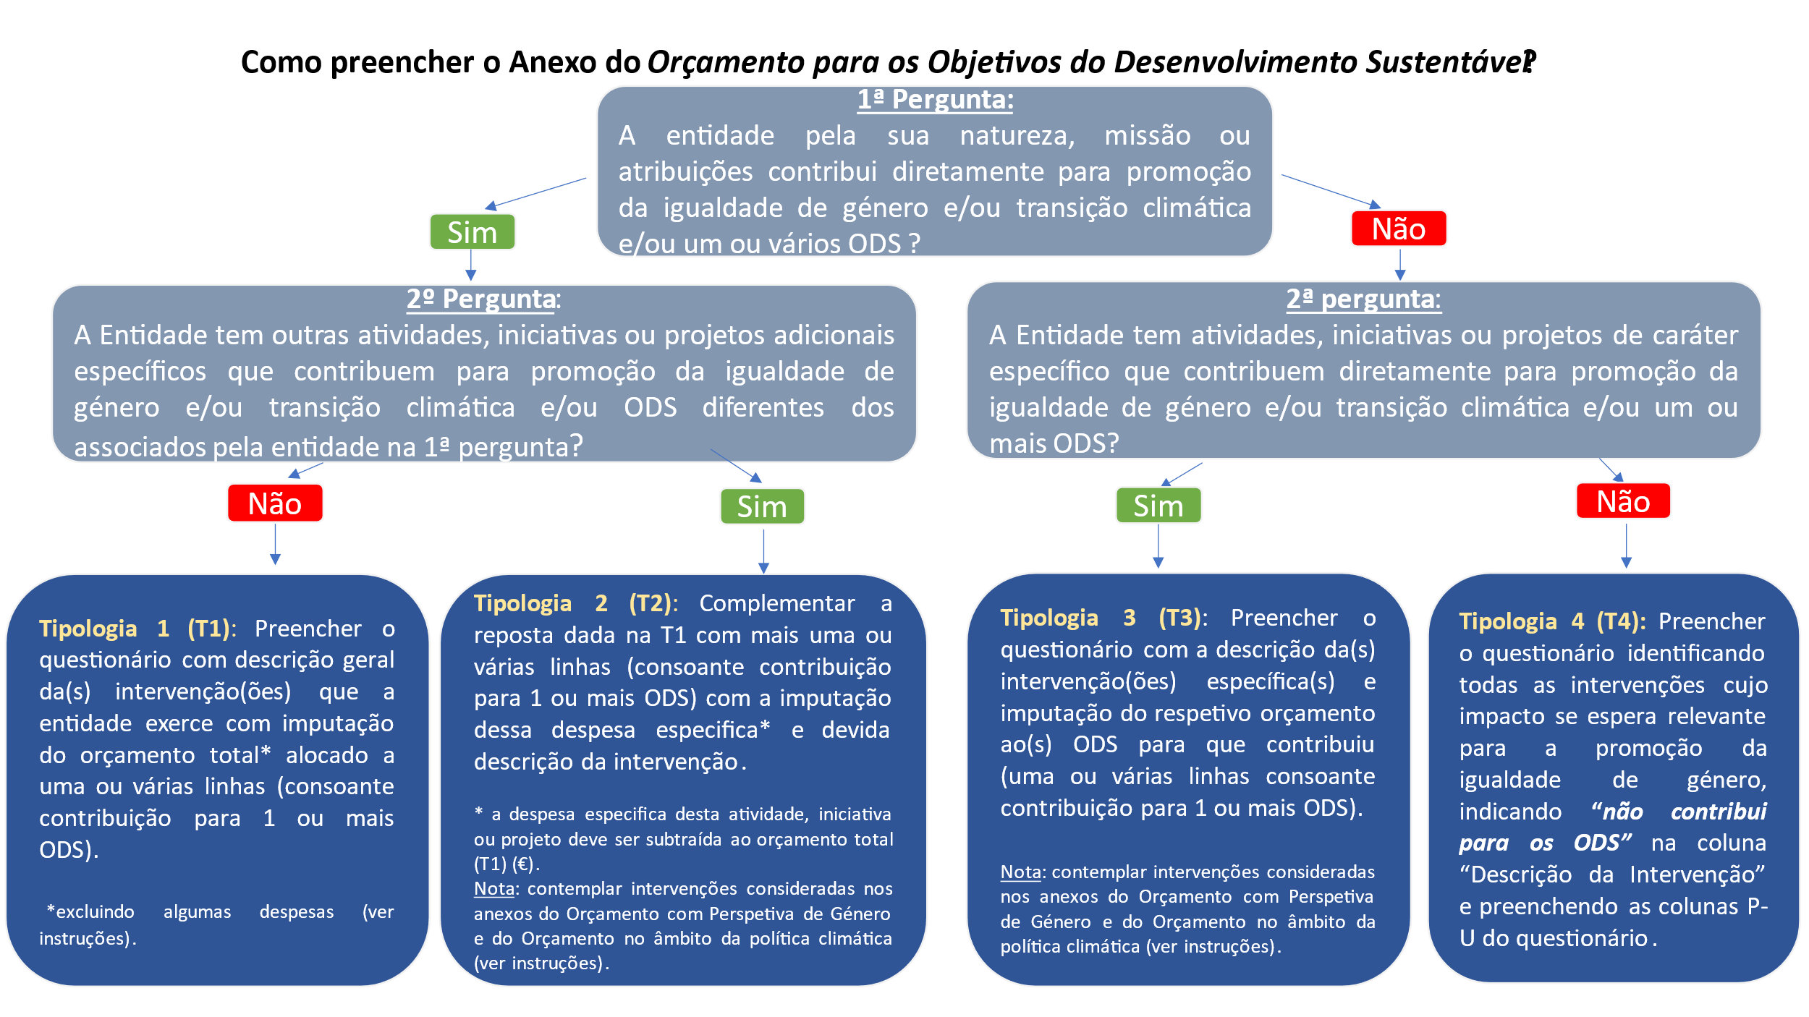

Método de preenchimento das colunas do "Questionário"
Coluna A (Programa Orçamental) | Com recurso a uma ‘Lista automática’, este campo deverá ser preenchido com um dos códigos de Programa Orçamental discriminados a que a intervenção descrita se encontra associada;
Coluna B (Ministério) | Com recurso a uma ‘Lista automática’, este campo deverá ser preenchido com o Ministério a que a intervenção descrita se encontra associado.
Coluna C (Código entidade) | Neste campo, de preenchimento aberto, deverá constar o código da entidade respondente;
Coluna D (Designação entidade) | Neste campo, de preenchimento aberto, deverá constar o nome por extenso da entidade respondente;
Coluna E (Descrição da Intervenção) | Campo de preenchimento aberto. Tendo presente a estimativa de orçamento da entidade, deverão ser tidas em conta todas as intervenções passiveis de contribuir para um ou vários ODS, de acordo com a área/domínio de intervenção de cada entidade e/ou de acordo com intervenções especificas (atividades, iniciativas ou projetos) e que concorram para um ou vários ODS. A Intervenção pode corresponder às situações tipo: • Tipo 1 (t1): está associada à natureza, missão ou atribuição da entidade quando esta contribui diretamente para um ou vários ODS; • Tipo 2 (t2): está associada à natureza, missão ou atribuição da entidade (t1) e adicionalmente integra outras atividades, iniciativas ou projetos que concorrem para ODS diferentes dos reportados no t1; • Tipo 3 (t3): está associada ao facto de a entidade assumir uma atribuição neutra para a prossecução dos ODS, mas integrar intervenções (atividades, iniciativas ou projetos) de caracter caracter específico com impacto em um ou vários ODS. • Não contribuiu para nenhum ODS mas a intervenção contribui na perspetiva de Género. Do conjunto de intervenções possíveis não devem ser consideradas as relacionadas com: • Transferências para Autarquias Locais; • Transferências para SFA (Serviços e Fundos Autónomos); • Ação Governativa.
Coluna F (ODS) | Com recurso a uma ‘Lista automática’, este campo deverá ser preenchido com 1 dos ODS discriminados, com o qual a intervenção descrita se encontra associada.
Coluna G (Metas 1) | Neste campo, de preenchimento aberto, deverá ser identificada 1 meta (principal) para a qual a intervenção contribui dentro do ODS constante na linha respetiva (e.g. 1.2, caso o ODS escolhido na coluna anterior tenha sido o 1). Consultar a lista de metas ODS na tab "ODS e Metas ODS". É obrigatório o preenchimento de pelo menos 1 meta. O preenchimento desta coluna é obrigatório, quando selecionado um ODS na coluna anterior (caso não contribua para nenhum ODS deverá ficar em branco).
Coluna H (Metas 2) | Neste campo, de preenchimento aberto, deverá ser identificada uma segunda meta (principal) para a qual a intervenção contribui dentro do ODS constante na linha respetiva (e.g. 1.3, caso o ODS escolhido na coluna anterior tenha sido o 1). Consultar a lista de metas ODS na tab "ODS e Metas ODS". O preenchimento desta coluna (2ª meta) é facultativo.
Coluna I (Orçamento Proposto €) | Neste campo, de preenchimento aberto, deverá constar o orçamento proposto (unidade: €) para a intervenção indicada como contributiva para o ODS selecionado na coluna “ODS”. O “orçamento proposto” não deverá incluir: • Transferências para Autarquias Locais; • Transferências para SFA (Serviços e Fundos Autónomos); • Ação Governativa; • As seguintes Classificações económicas: – Juros e outros encargos; – Ativos Financeiros; – Passivos Financeiros.
Coluna J (Agrupamento económico) | Neste campo, deverá ser preenchido com um dos códigos do Agrupamento Económico disponibilizado. Repetir intervenção e ODS para os vários códigos aplicáveis; um código de Agrupamento Económico por linha. 01 - DESPESAS COM O PESSOAL 02 - AQUISIÇÃO DE BENS E SERVIÇOS CORRENTES 04 - TRANSFERÊNCIAS CORRENTES 05 - SUBSÍDIOS 06 - OUTRAS DESPESAS CORRENTES 07 - AQUISIÇÃO DE BENS DE CAPITAL 08 - TRANSFERÊNCIAS DE CAPITAL 11 - OUTRAS DESPESAS DE CAPITAL
Coluna K (Grupo de Fonte de Financiamento) | Este campo, deverá ser preenchido com o(s) grupo(s) de financiamento disponibilizados (Receita de Impostos; Receita Própria; Transferências no âmbito das AP; Financiamento Europeu (PT2030); Financiamento Europeu (PRR); Outro(s)).
Coluna M (Área de Atuação) | Neste campo, de preenchimento aberto, deverá ser identificada 1 área de atuação em que se enquadre a intervenção a implementar no âmbito dos instrumentos de politica climática em matéria de mitigação e adaptação às alterações climáticas das ODS. Consultar a lista de áreas de atuação na tab "ODS_Politica Climática - Tabela auxiliar". É obrigatório o preenchimento de pelo menos 1 área de atuação. O preenchimento desta coluna é obrigatório quando estiverem em causa intervenções com impacto na ação climática.
Coluna N (Tipologia de Iniciativa) | Neste campo, de preenchimento aberto, deverá ser identificada 1 tipologia de iniciativa por cada área de atuação em que se enquadre a intervenção a implementar no âmbito dos instrumentos de politica climática em matéria de mitigação e adaptação às alterações climáticas das ODS. Consultar a lista de tipologias de iniciativa na tab "ODS_Politica Climática - Tabela auxiliar". É obrigatório o preenchimento de pelo menos 1 tipologia de iniciativa. O preenchimento desta coluna é obrigatório quando estiverem em causa intervenções com impacto na ação climática.
Coluna P (Âmbito) | Neste campo, de preechimento aberto, deverá ser identificado o âmbito em que se enquadre a intervenção a implementar cujo impacto, nas mulheres e nos homens, se espera relevante para a promoção da igualdade de género, tendo em conta os objetivos estratégicos, específicos e os indicadores de contexto apresentados nos Elementos Informativos e Complementares do OE 2027. Poderá ser Interno (orientado para os recursos humanos dos serviços) ou externo (orientado para as pessoas beneficiárias da ação dos serviços).
Coluna Q e R (Principal indicador de contexto constante dos elementos informativos) - Indicadores / Outro indicador - qual? | Neste campo e no que respeita à perspetiva de género deverá identificar um dos indicadores previamente apresentados nos Elementos Informativos e Complementares. Caso nenhum seja adequado deve ser indicado outro com apresentação da meta informação.
Coluna S (Principal indicador de impacto) | Neste campo e no que respeita à perspetiva de género deverá indicar o principal indicador de impacto conforme lista em anexo.
Coluna T (Pontuações da UE) | Neste campo e no que respeita à perspetiva de género deverão ser utilizadas as Pontuações UE, conforme instruções em anexo. Pontuações da UE de seguimento da perspetiva de género, selecionando uma das seguintes pontuações: Pontuação 2: Melhorar a igualdade entre mulheres e homens é o principal objetivo da intervenção, sem o qual a intervenção provavelmente não seria realizada. Pontuação 1: Intervenção em que a igualdade entre mulheres e homens é um objetivo importante e deliberado, mas não a sua razão principal. Pontuação 0*: Intervenções que podem ter um impacto importante na igualdade entre mulheres e homens, mas cujo impacto real ainda não está claro, devido, por exemplo, à ausência de uma análise de género na fase de conceção ou à ausência de dados que permitam uma avaliação mais detalhada dos efeitos da intervenção.
Coluna U (Impacto previsto) | Neste campo e no que respeita à perspetiva de género deverá explicitar a análise de género efetuada.

Regras gerais de preenchimento do "Questionário"
1 | Apenas deve ser preenchida uma intervenção, um ODS e um agrupamento económico por linha;
2 | Caso a intervenção não contribua para nenhum ODS, o respondente não deve integrar a intervenção no questionário. Contudo, caso existam intervenções no âmbito da perspectiva de género e ainda que não contribuam para nenhum ODS as mesmas devem ser consideradas.
3 | Nos casos em que uma intervenção contribua para mais do que um ODS, essa intervenção deverá ser repetida tantas vezes quantas os ODS para o qual a mesma contribui;
4 | O orçamento deverá ser repartido por ODS, de acordo com o impacto esperado da intervenção em cada ODS. Exemplo: se o orçamento total associado à intervenção é “y”, e se a intervenção contribuiu para o ODS 5 e 10, “y” deverá ser repartido pelos dois ODS em questão, de acordo com o impacto esperado em cada um. Por exemplo, se se espera que a intervenção impacte 70% no ODS 5 e 30% no ODS 10, deve alocar-se o orçamento da seguinte forma: 0,7*y ao ODS 5 e 0,3*y ao ODS 10;
5 | A alocação do contributo das intervenções aos ODS deve ser feita tendo em conta as respetivas metas dos ODS, sendo por isso necessário analisar previamente as metas de cada ODS, que podem ser consultadas na tab "ODS e Metas ODS" ou no seguinte endereço: Enquadramento – PT Sustentável (ptsustentavel.gov.pt);
6 | Nas colunas «Metas» deverão ser identificadas até 2 metas (as principais) para as quais a intervenção contribui, associadas ao ODS constante na linha respetiva. É obrigatório o preenchimento de pelo menos 1 meta, caso a intervenção contribua para um ODS;
7 | Na coluna «Área de Atuação» deverão ser identificadas as áreas de atuação em que se enquadre a intervenção a implementar no âmbito dos instrumentos de politica climática em matéria de mitigação e adaptação às alterações climáticas das ODS. É obrigatório o preenchimento de pelo menos 1 área de atuação;
8 | Na coluna «Tiplogia de Iniciativa» deverão ser identificadas as tipologias de iniciativa por cada área de atuação em que se enquadre a intervenção a implementar no âmbito dos instrumentos de politica climática em matéria de mitigação e adaptação às alterações climáticas das ODS. É obrigatório o preenchimento de pelo menos 1 tipologia de iniciativa;
9 | Todos os campos são de preenchimento obrigatório, excepto a coluna H (2.ª Meta) e as colunas M e N que apenas são obrigatórias quando estiver em causa a ODS13 e as colunas P a U que apenas serão preenchidas quando a intervenção for relacionada com perspetiva de género ou com o ODS5.

Anexo XXIII-ODS_Género
Notas de enquadramento ao preenchimento do Anexo XXIII (Colunas P a U - Perspetiva de Género) | ◀ Índice | Instruções de preenchimento do Anexo XXIII (Colunas P a U - Perspetiva de Género)
Os orçamentos nacionais são instrumentos de concretização das políticas pública. Contudo, podem ter impactos desiguais na vida de mulheres e homens, se, nas fases da sua conceção e aplicação, não tiverem em conta as suas condições de vida, necessidades e estatuto social e económico específicos, muitas vezes determinados por estereótipos de género. Por isso, é fundamental que os orçamentos sejam analisados com uma perspetiva de género, para ver se estão, ou não, a provocar impactos desiguais. |  | As entidades devem identificar todas as intervenções (enquadradas no Agrupamento Económico) cujo impacto, nas mulheres e nos homens, se espera relevante para a promoção da igualdade de género, tendo em conta os objetivos estratégicos, específicos e os indicadores de contexto apresentados nos Elementos Informativos e Complementares do OE 2027. | Pontuações da União Europeia de seguimento da perspetiva de género (2,1,0*)
 |  |  | É solicitado o preenchimento da coluna de Pontuações da UE de seguimento da perspetiva de género, selecionando uma das seguintes pontuações:
 |  |  | Pontuação 2: Melhorar a igualdade entre mulheres e homens é o principal objetivo da intervenção, sem o qual a intervenção provavelmente não seria realizada.
 |  |  | Pontuação 1: Intervenção em que a igualdade entre mulheres e homens é um objetivo importante e deliberado, mas não a sua razão principal.
 |  | Não é necessário que a medida em causa vise diretamente a promoção da igualdade entre mulheres e homens, as medidas aparentemente neutras também devem ser analisadas, para perceber se produzem impactos diferenciados, e se isso justifica algum ajustamento posterior, na medida e no respetivo orçamento. | Pontuação 0*: Intervenções que podem ter um impacto importante na igualdade entre mulheres e homens, mas cujo impacto real ainda não está claro, devido, por exemplo, à ausência de uma análise de género na fase de conceção ou à ausência de dados que permitam uma avaliação mais detalhada dos efeitos da intervenção.
O que são orçamentos com perspetiva de género?
São orçamentos que permitem a medição dos impactos, designadamente de medidas aparentemente neutras em termos de género, através do tratamento e análise de indicadores desagregados por sexo. A partir da análise de indicadores desagregados por sexo, permitirão a reestruturação das receitas e das despesas, de forma a contribuir para a igualdade entre mulheres e homens e a promover, ao mesmo tempo, a boa governação, a eficácia económica, a transparência e a prestação de contas no processo orçamental. |  |  | Exemplos auxiliares do preenchimento
 |  | Tipo de impacto da intervenção | Pontuação 2: Melhorar a igualdade entre mulheres e homens é o principal objetivo da intervenção, sem o qual a intervenção provavelmente não seria realizada.
 |  | Podem ser selecionadas medidas com impacto interno ou externo. Deve ser selecionada a opção " Impacto interno", quando a intervenção for orientada para os recursos humanos dos serviços. Deve ser selecionada a opção "Impacto externo", quando a intervenção for orientada para grupos beneficiários da ação dos serviços. | Estas são despesas que são diretamente atribuíveis a ou destinadas a reduzir as desigualdades entre mulheres e homens, ou destinadas a assegurar condições ou tratamentos iguais. Podem ser implementadas através de ações afirmativas ou atos de garantia e proteção contra formas diretas ou indiretas de discriminação (ver, do lado direito a secção dos conceitos). Exemplos de despesas: • recursos direcionados exclusivamente às mulheres com vista a reduzir uma desigualdade de género conhecida (por exemplo, direcionados ao fomento do empreendedorismo feminino, à proteção na maternidade, a casas de abrigo para mulheres vítimas de violência, etc.); • incentivos destinados a promover o emprego das mulheres, uma vez que persistem disparidades significativas em relação aos homens; • recursos destinados a medidas de articulação da vida profissional, familiar e pessoal no setor público e privado (por exemplo, licença parental, teletrabalho, etc.) e para garantir o cuidado de familiares (direcionados para a infância, população idosa, dependente, etc.), fortemente correlacionados com a dinâmica de emprego das mulheres ou com o tempo de trabalho não pago; • recursos para projetos de sensibilização sobre as alterações climáticas e as questões de género, como por exemplo um portal virtual, seminários, conferências, etc.; • recursos para projetos destinados a ultrapassar a sub-representação das mulheres na economia azul, como iniciativas de formação para carreiras neste sector económico, projetos de apoio ao empreendedorismo feminino nas atividades da pesca; • recursos para projetos de Habitação Social que reservem casas para mulheres e raparigas vítimas de violência; • recursos para diminuir a pobreza energética de mulheres e raparigas; • recursos destinados à promoção da igualdade entre mulheres e homens através de campanhas de informação, conferências, eventos e outras formas de sensibilização; • recursos destinados a entidades públicas ou privadas que têm a igualdade entre mulheres

 |  | Interno
Questões relevante para a incorporação da igualdade de género nas políticas, programas, medidas ou atividades |  | Externo
Na conceção e revisão, é importante que os serviços tenham em conta as seguintes questões: • Esta medida dá resposta a que necessidades e a quem? Quem são as/os beneficiárias/os? • Por que razão a medida não chega a todos/as da mesma forma? Mulheres e homens estão em condições de participar e beneficiar da medida de igual modo? • A medida está concebida para chegar a todas as pessoas de forma justa e igualitária? • A forma como a medida está concebida pode ajudar a corrigir desigualdades existentes entre mulheres e homens ou será que as reforça? • A dotação orçamental é adequada aos objetivos da medida/ação de política, tendo em conta a necessidade de promover a igualdade entre mulheres e homens? Ou necessita de ser ajustada para corrigir desigualdades?
 |  | Descrição da intervenção
 |  | Na descrição da intervenção, deve ser apresentado um texto resumido que permita compreender o seu objeto, principais grupos beneficiárias e resultados esperado.

 |  | Pontuações da União Europeia de seguimento da perspetiva de género (2,1,0*) - Ver explicação detalhada e exemplos no lado direito
 |  | No valor das despesas, é solicitado o preenchimento da coluna de Pontuações da UE de seguimento da perspetiva de género, selecionando uma das seguintes pontuações:
 |  | Pontuação 2: Melhorar a igualdade entre mulheres e homens é o principal objetivo da intervenção, sem o qual a intervenção provavelmente não seria realizada.
 |  | Pontuação 1: Intervenção em que a igualdade entre mulheres e homens é um objetivo importante e deliberado, mas não a sua razão principal.
 |  | Pontuação 0*: Intervenções que podem ter um impacto importante na igualdade entre mulheres e homens, mas cujo impacto real ainda não está claro, devido, por exemplo, à ausência de uma análise de género na fase de conceção ou à ausência de dados que permitam uma avaliação mais detalhada dos efeitos da intervenção.
 |  |  | Pontuação 1: Intervenção em que a igualdade entre mulheres e homens é um objetivo importante e deliberado, mas não a sua razão principal.
 |  | Indicadores de impacto e contexto | Pontuação 0*: Intervenções que podem ter um impacto importante na igualdade entre mulheres e homens, mas cujo impacto real ainda não está claro, devido, por exemplo, à ausência de uma análise de género na fase de conceção ou à ausência de dados que permitam uma avaliação mais detalhada dos efeitos da intervenção.
 |  | Temos dois conjuntos distintos de indicadores as intervenções identificadas: Indicadores de contexto: indicadores desagregados por sexo que definem a questão de género em causa nos programas, atividades ou medidas. Indicadores de impacto esperado: indicadores desagregados por sexo que descrevem os grupos de beneficiárias/os que se espera que sejam diretamente e/ou indiretamente envolvidos nas intervenções selecionadas.
 |  |  | Tanto a Pontuação 1 como a Pontuação 0* dizem respeito a despesas que podem ter um impacto, mesmo que indireto, nas desigualdades entre homens e mulheres. Diferenciam-se pelo facto de terem ou não a Igualdade de Género como objetivo deliberado. Devem ser categorizadas com a pontuação 1, quando a igualdade de género é considerada na intervenção. Devem ser categorizadas, com a "Pontuação 0*" as intervenções em que a igualdade de género não é mencionada. Neste caso, a intervenção poderá até ter um impacto importante na igualdade de género, mas este não é um objetivo explicitado ou mencionado na intervenção. Ou seja, o seu impacto na igualdade entre mulheres e homens não é claro. Despesas com um impacto não mencionado de género (Pontuação 0*) podem passar a ser categorizadas com a pontuação 1, se, no ano financeiro em causa, a administração adotar orientações específicas para a redução das desigualdades entre mulheres e homens. Por exemplo, se implementar as intervenções através de métodos que tenham em consideração o diferente acesso e ou utilização que homens e mulheres possam ter do serviço ou trabalho realizado. Os seguintes tipos de despesas devem ser considerados Pontuação 0* se não tiverem uma referência clara à igualdade entre mulheres e homens, ou Pontuação 1 se a considerarem claramente: • recursos destinados a assegurar serviços individuais prestados diretamente pela administração estatal, como a educação escolar (incluindo as despesas com a formação de pessoal escolar) ou o sistema prisional, situações caracterizadas por uma capacidade diferenciada para aceder, utilizar e beneficiar dos serviços em função do sexo (Pontuação 1); • intervenções para apoiar o emprego e os rendimentos de homens e mulheres, uma vez que o mercado de trabalho é caracterizado por uma grande disparidade de género (Pontuação 0*, se não fizerem menção à disparidade de género. Pontuação 1, se incluírem medidas para a redução da disparidade de género); • intervenções que têm efeit

 |  | No impacto previsto para a concretização da igualdade entre mulheres e homens
 |  | Deve ser explicitada a análise de género efetuada. A análise de género pode resultar da observação da informação de contexto que poderá ter estado na origem da conceção da intervenção, e que ainda seja relevante para a promoção da igualdade de género. No caso de medidas cuja análise de género ocorreu em anos anteriores, deve ser explicitado o resultado dessa análise e a forma como levou ou não a alterações no desenho e implementação da medida e respetivo orçamento.

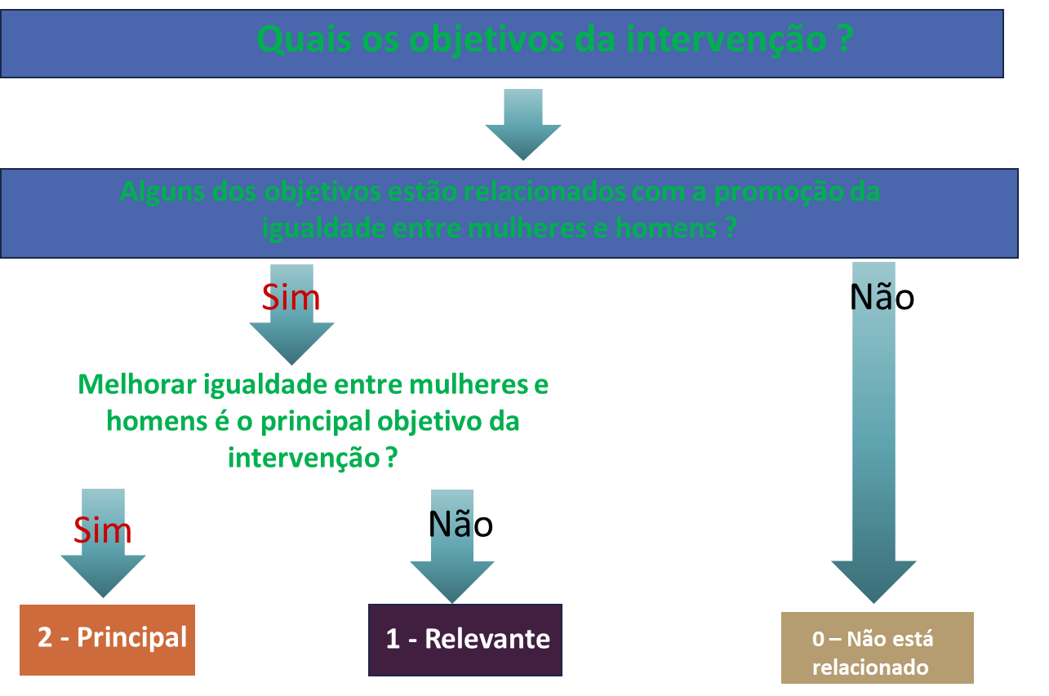
 |  |  | Pontuação 2: Melhorar a igualdade entre mulheres e homens é o principal objetivo da intervenção, sem o qual a intervenção provavelmente não seria realizada.
 |  |  | Pontuação 1: Intervenção em que a igualdade entre mulheres e homens é um objetivo importante e deliberado, mas não a sua razão principal.
 |  |  | Pontuação 0*: Intervenções que podem ter um impacto importante na igualdade entre mulheres e homens, mas cujo impacto real ainda não está claro, devido, por exemplo, à ausência de uma análise de género na fase de conceção ou à ausência de dados que permitam uma avaliação mais detalhada dos efeitos da intervenção.

 |  |  | Informação adicional Comissão Europeia : https://commission.europa.eu/strategy-and-policy/eu-budget/performance-and-reporting/horizontal-priorities/gender-equality-mainstreaming_en

